企劃案
一、功能名稱
時空戰場2

二、功能説明
玩家將分配到A、B兩國陣營，奪取對方陣營的旗幟
也可以到地圖中央采集素材召喚名將加入戰鬥
獲取逐鹿令和累積時空秘令進程

被擊殺，撿到的東西掉在地上
三、功能流程圖

斷線

陣營A
到場地中間的礦井
撿黃金，白銀
回己方軍營召喚名將
活動icon
重新登陸

時空戰場（開啓當期戰場，例：赤壁之戰）
進入遊戲
隨機徵召（加入人數少的陣營）
滿足20v20
開始活動
先獲得1200分，獲勝
發獎勵

限時icon
陣營B
離開按鍵退出
到對方陣營旗幟區
奪取旗幟，獲得100分
挂回自己的旗幟區域，獲得200分

無法回到活動且30分鐘不可匹配
被擊殺，旗幟掉在地上
被隊友接力撿起來

倒計時5s

旗幟消失

四、功能主要大綱
時空戰場進入
時空戰場介面
時空戰場規則
時空戰場結算

五、功能主要内容

時空戰場進入

限時按鍵進入

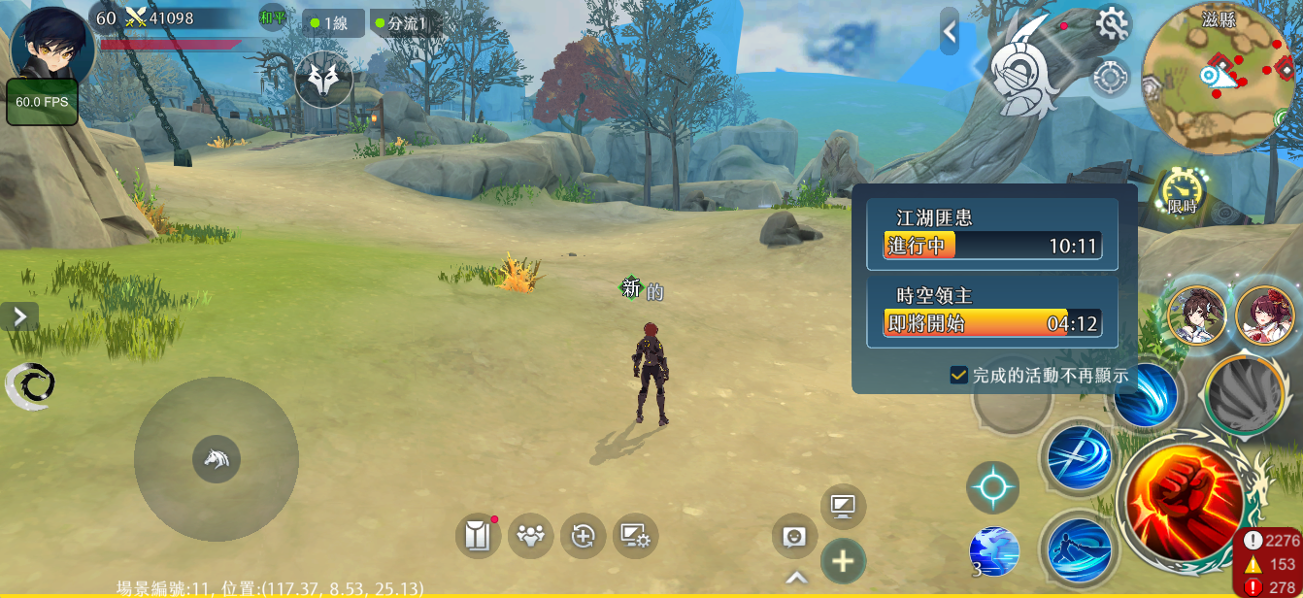

1
 |  |  | 1 | 通過主介面的限時按鍵進入活動介面
時空戰場

活動入口進入

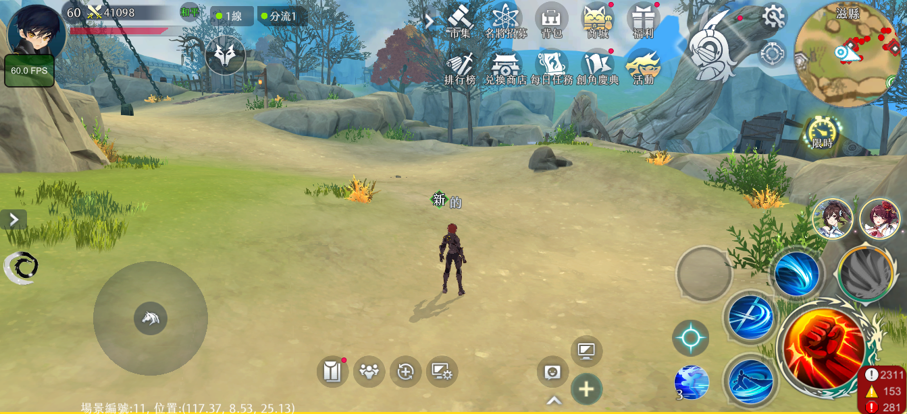
1

 |  |  | 1 | 點擊主介面活動按鍵

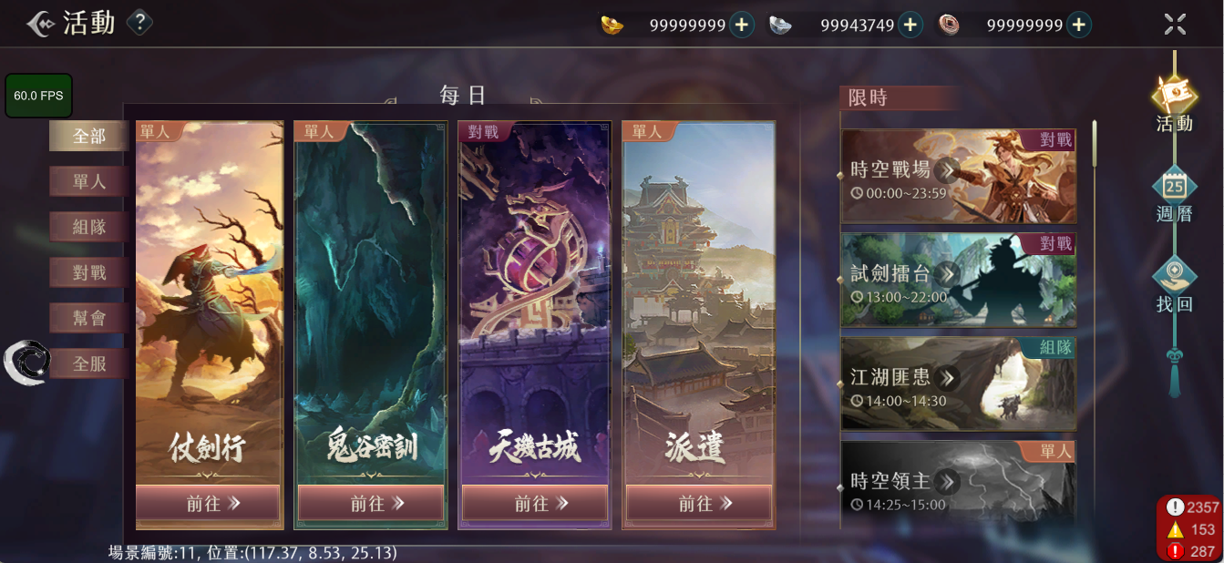

2
 |  |  | 2 | 通過限時欄時空戰場按鍵進入活動介面

時空戰場介面

1
2

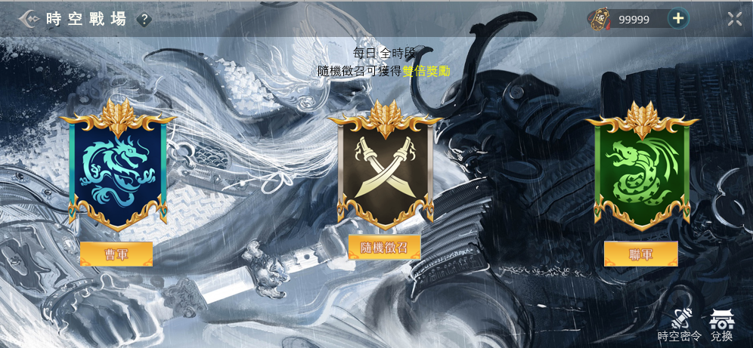
3
 |  |  | 1 | 時空戰場規則

 |  |  | 2 | 金錢列顯示逐鹿令

 |  |  | 3 | 不同主題有不同底圖
 |  |  |  | 底圖路徑：Assets/ResourcesAsset/UITexture/BattleField

4
 |  |  | 4 | 告知玩家選擇“隨機徵召”可以獲得更多獎勵的字串

5
 |  |  | 5 | 從左自右依次爲：①曹軍旗幟②中立旗幟③聯軍旗幟
 |  |  |  | 旗子圖：Assets/ResourcesAsset/UITexture/FieldCamp

 |  |  | 6 | 從左自右依次爲：“曹軍”，“隨機徵召”，“聯軍”
 |  |  |  | 點擊後進入該陣營匹配，按鍵顯示“取消匹配”，再次點擊退出匹配狀態，按鍵顯示恢復
 |  |  |  | 點擊“隨機徵召”進入當前人數更少的陣營匹配，用標記記錄，完成活動獲得更多獎勵

 |  |  | 7 | 匹配中的玩家進入一個儲存池，當滿足20V20時開始活動，進入專用場景

6

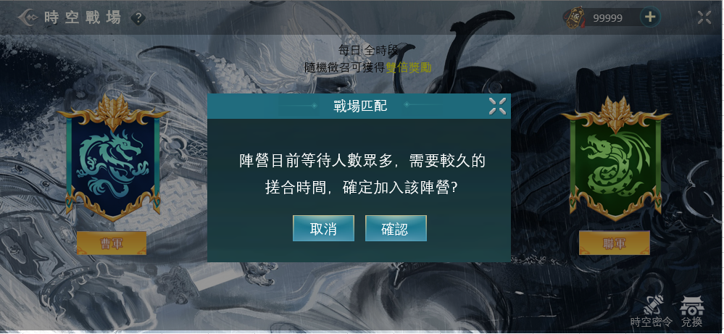

8
 |  |  | 8 | 當多數人陣營比少數人陣營多100個人時，加入多數人陣營，顯示提示告知會等待較久

9
 |  |  | 9 | 點擊顯示時空密令介面

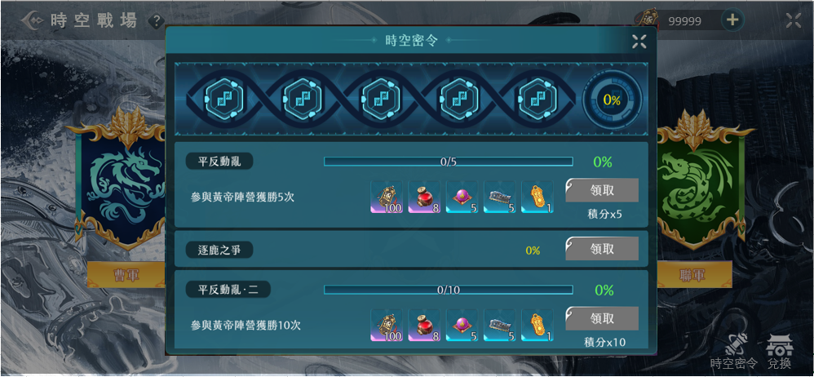
10
11
 |  |  | 10 | 當完成下方任務時會獲取積分，積分會累積這個進度條，每次到達節點，會獲得獎勵 |  | 可能的任務安排
 |  |  |  |  |  | 1 | 曹軍陣營勝利1次
 |  |  | 11 | 累積進度條百分比 |  | 2 | 聯軍陣營勝利1次
 |  |  |  |  |  | 3 | 曹軍陣營勝利5次
 |  |  | 12 | 時空密令介面打開的任務欄默認顯示形式，包括： |  | 4 | 聯軍陣營勝利5次
 |  |  |  | ①任務名稱②任務内容③任務進度條④任務進度百分比⑤任務獎勵⑥領取按鍵⑦積分 |  | 5 | 戰場勝利10次
12
 |  |  |  |  |  | 6 | 完成奪取旗幟1次
 |  |  | 13 | 點擊默認顯示形式的任務欄，會變成收起形式，包括： |  | 7 | 完成奪取旗幟3次
 |  |  |  | ①任務名稱②任務進度百分比③領取按鍵 |  | 8 | 完成挂上旗幟1次
 |  |  |  |  |  | 9 | 完成挂上旗幟3次
 |  |  | 14 | 領取按鍵有三種形式： |  | 10 | 提交白銀1次
13
 |  |  |  | ①任務完成，領取按鍵亮起↓ |  | 11 | 提交白銀3次
 |  |  |  |  |  | 12 | 提交黃金1次
 |  |  |  |  |  | 13 | 在戰場內完成10次擊殺
領取
 |  |  |  |  |  | 14 | 在戰場內完成30次擊殺
14

 |  |  |  | ②任務未完成，領取按鍵變灰（如圖）

 |  |  |  | ③任務完成後，點擊領取獲得獎勵後，領取按鍵消失，該任務欄變灰并移動至底部↓

15

 |  |  | 15 | 點擊顯示商店介面

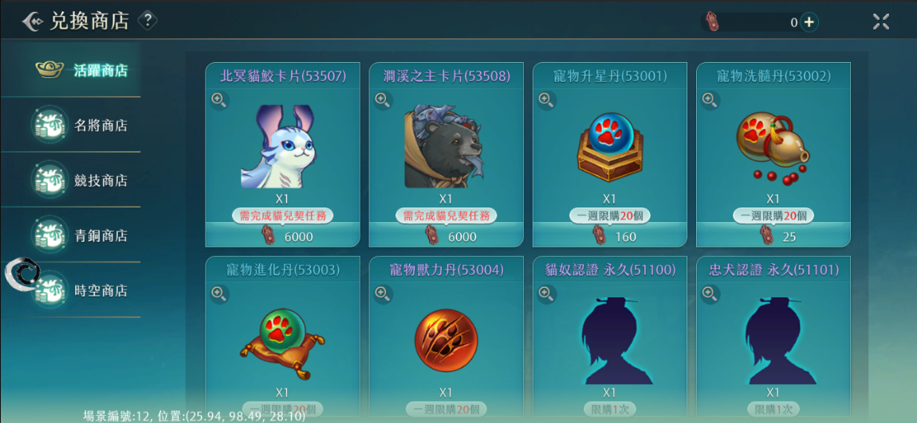

時空戰場規則

時空戰場地圖

1
 | 1 | 軍營，兩邊各有三個，也是復活點

 | 2 | 礦井，產出白銀和黃金 |  | 這邊不要用黃金跟白銀，會讓玩家已為難道真的白銀剛黃金，但實際沒有

 | 3 | 黃金，撿回去軍營會召喚一個名將，黃金會在一方落後一定程度的時候出現在靠近落後方的位置
 |  |  |  |  | 希望是累積依定的量才會叫出名將，讓大家努力蒐集，叫出來的名將要能夠網敵方陣營進攻，或者直接出線在敵方陣營，中央訊息可以出線公告，EX名將關羽已出現一起衝鋒陷陣
 | 4 | 白銀，撿回去軍營會召喚一個小兵，白銀會輪流出現在靠近我方和靠近敵方的地點
 |  |  |  |  | 同上，累積一定的量，出現一批NPC往敵方陣營前進，或是直接出線在敵方陣營，中央訊息顯示 聯軍的援軍抵達，士兵們衝阿 之類的
 | 5 | 旗幟區，旗幟帶有明顯特效，在雙方軍營後方各有三個
 |  | 玩家可以奪取對方的旗幟回己方的旗幟區提交，奪取後，旗幟的特效會出現在玩家身上
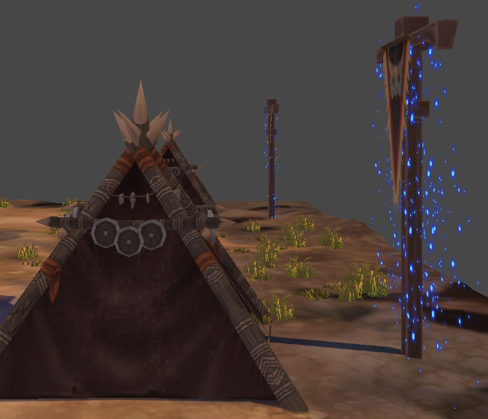
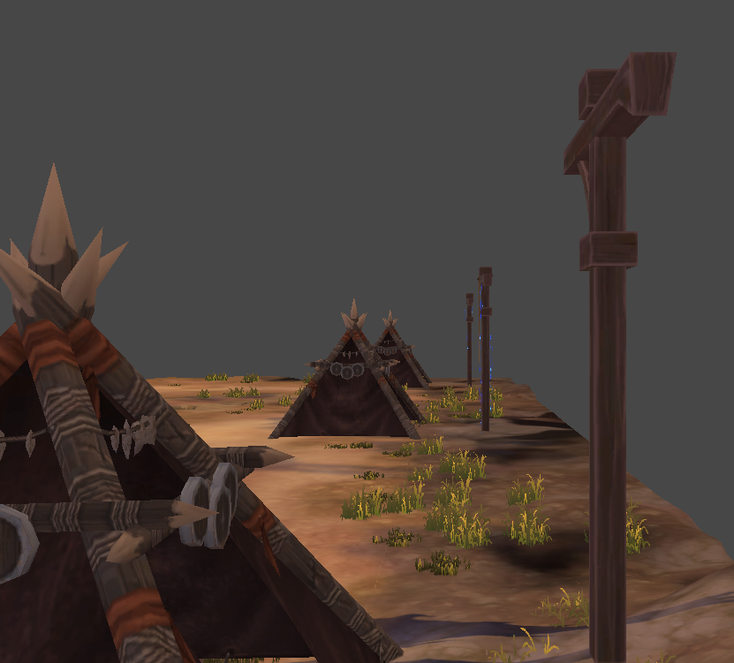

2

3
奪旗後
4

5

時空戰場規則：進入與勝負條件

1
 | 1 | 進入戰場後玩家出現在自己陣營如圖所示的位置

2

3
 |  |  | 2 | 雙方陣營積分條
 |  |  |  | 奪取對方陣營的旗幟獲得100分
 |  |  |  | 挂回自己陣營獲得200分
 |  |  |  | 率先獲得1200分的陣營獲勝，或者時間結束積分高的獲勝，平手顯示平手但根據失敗規則發獎
 |  |  |  | 分數數據設定於：Constants

 |  |  | 3 | 倒數5s後才可以操作

 |  |  |  | 極限情況：
 |  |  |  | 一方不動，另一方獲勝約需要5min
 |  |  |  | 雙方不動20min後雙方平手

時空戰場規則：得分

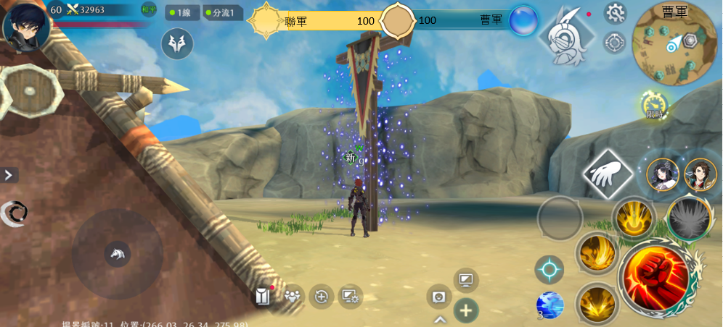

1
 |  |  | 1 | 到對方的旗幟區奪取旗幟

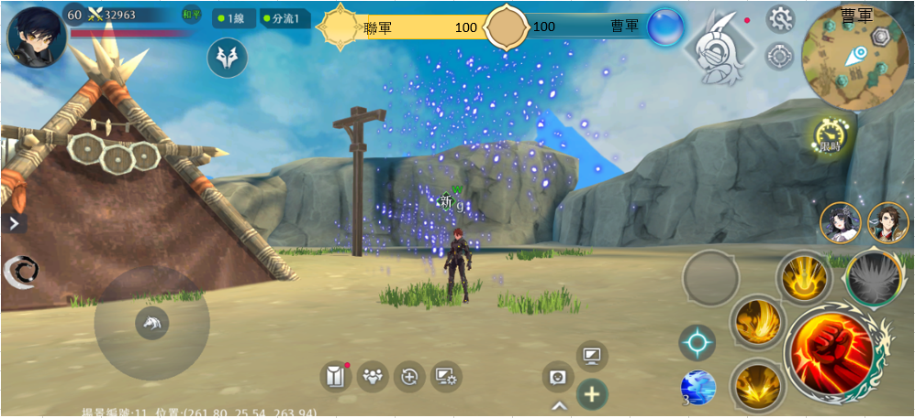

3

 |  |  | 2 | 奪取成功後，己方陣營獲得100積分，旗幟特效出現在持有人身上

 |  |  | 3 | 被奪取旗幟的旗杆此時沒有旗子

2

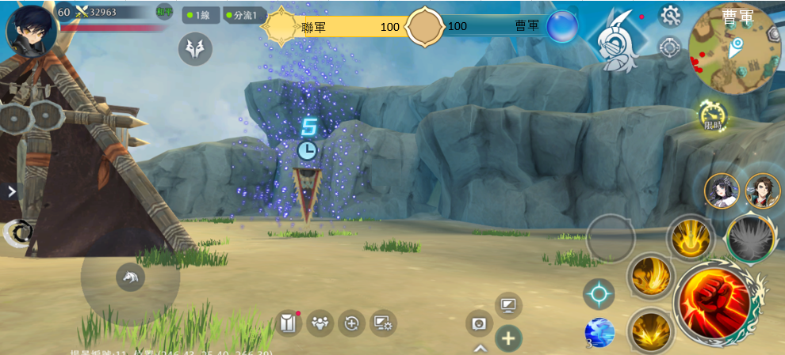

4
 |  |  | 4 | 持有旗幟的玩家死亡後，旗幟在原地
 |  |  |  | 可以被死亡玩家同陣營的其他玩家撿起，不同陣營的玩家不能操作
5
 |  |  | 5 | 旗幟掉在地上出現5s倒計時，倒計時結束，回到原來的旗杆上
 |  |  |  | 被人撿起倒計時消失，再次掉落依然從5s開始倒數
 |  |  |  | 倒計時設定於：Constants

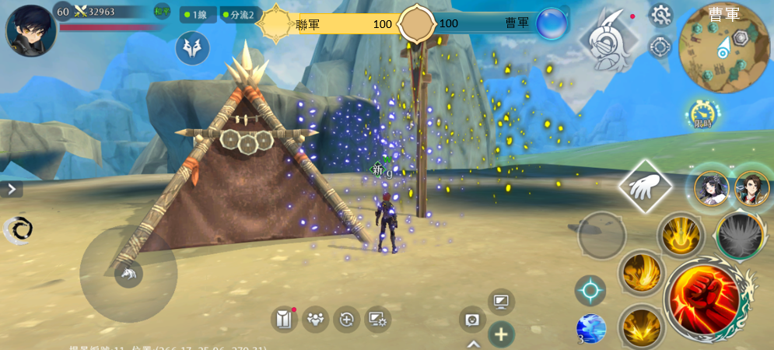

 |  |  | 6 | 帶著對方旗幟的玩家回到己方的旗幟區，可以提交旗幟，己方獲得200積分，身上的特效消失
 |  |  |  | 此時，原本被奪取旗幟的旗杆刷新一個旗幟

6

時空戰場規則：召喚單位

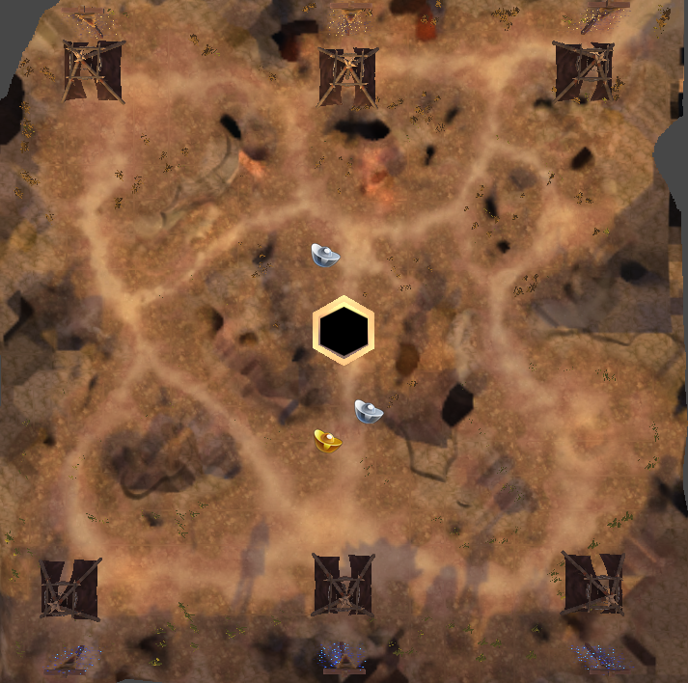

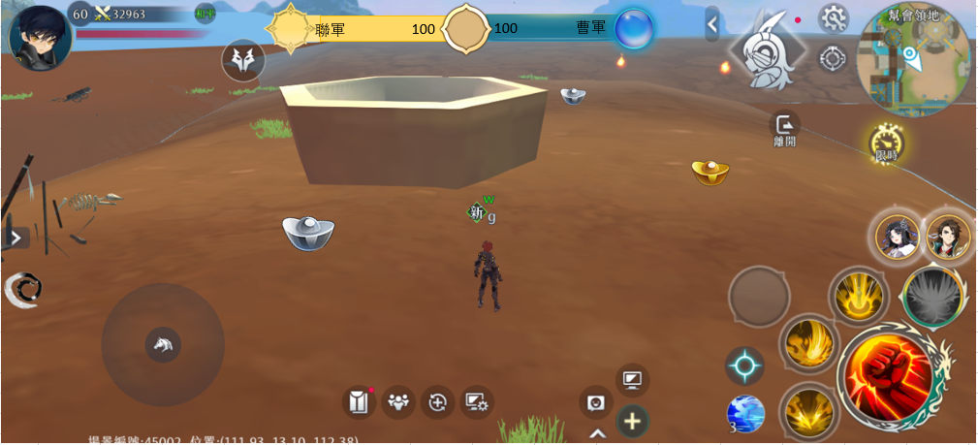

1

2
 |  |  | 1 | 地圖中央有一個礦井，周圍會產出白銀和黃金
 |  |  |  | 白銀會輪流出現在靠近我方和敵方的位置，生產白銀的間隔時間：30S
 |  |  |  | 黃金在每次一方的旗幟挂上另一方時，會出現在靠近落後方的位置，可是所有玩家都可以撿


 |  |  | 2 | 玩家靠近以後可以讀條撿起白銀和黃金

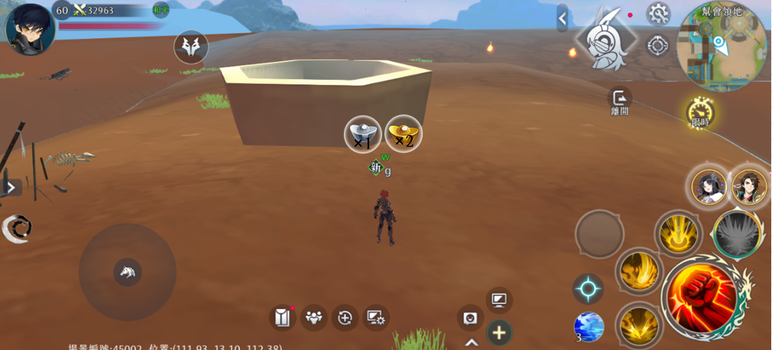

 |  |  | 3 | 讀條完成後有圖標顯示玩家持有的貨幣和數量，持有的數量沒有上限
3

被擊殺

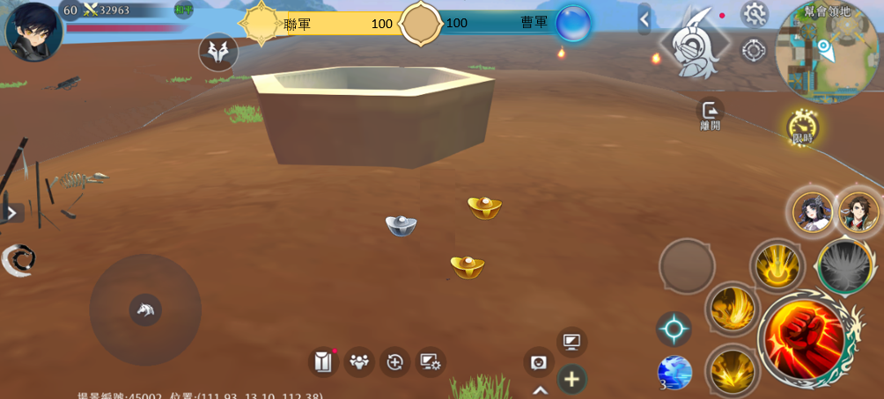

 |  |  | 4 | 持有貨幣的玩家被擊殺後，貨幣會四散在原地

4

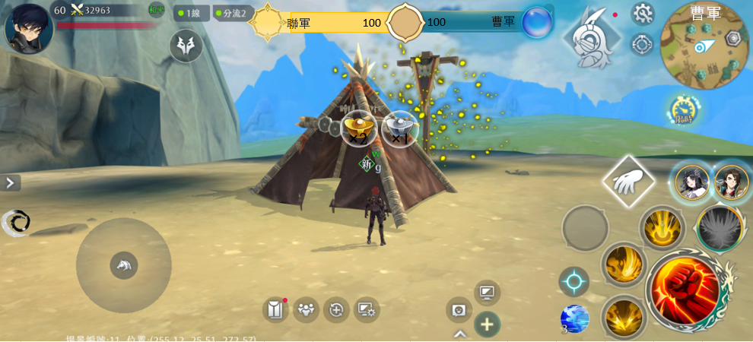

5

 |  |  | 5 | 持有貨幣的玩家可以回到己方陣營提交，讀條完成提交全部貨幣，頭頂顯示消失

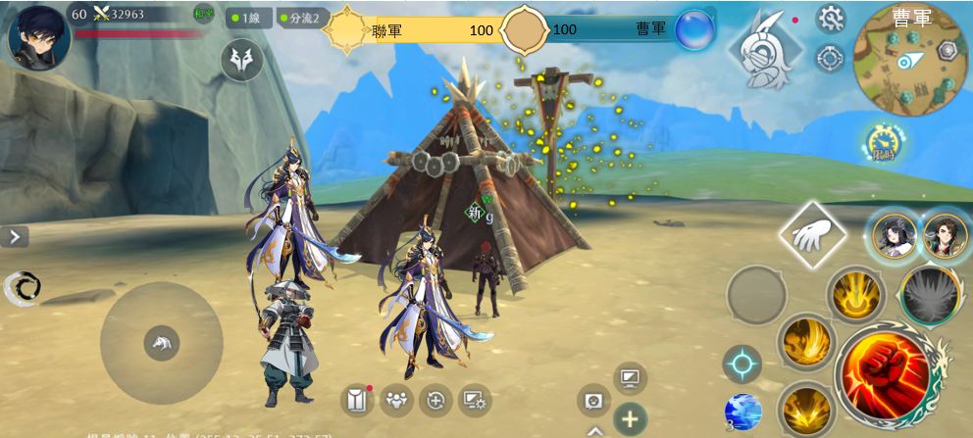

6

 |  |  | 6 | 成功提交一個白銀，召喚一個小兵，提交一個黃金，召喚一個名將

 |  |  | 7 | 召喚出的單位攻擊附近的敵人，沒有敵人會接近最近的對方旗幟，可以被擊殺，擊殺後不復活

 |  |  | 8 | 一個陣營可召喚的小兵和名將沒有上限

 |  |  |  | 極限情況：
 |  |  |  | 一方挂三隻旗幟，另一方撿到3個黃金，又回挂三隻旗幟，而且還是撿到黃金，則會有6隻名將

時空戰場結算

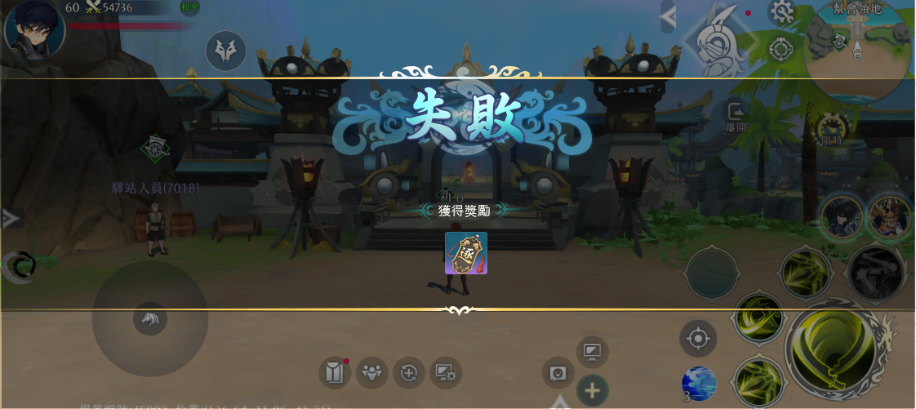

 |  |  | 1 | 失敗方獲得50逐鹿令
 |  |  |  | 平手顯示平手但獎勵根據失敗發放

 |  |  | 2 | 獲勝方獲得100逐鹿令

 |  |  | 3 | 使用隨機徵召的玩家會獲得雙倍獎勵

 |  |  |  | 獲取逐鹿令數量設定於：Constants

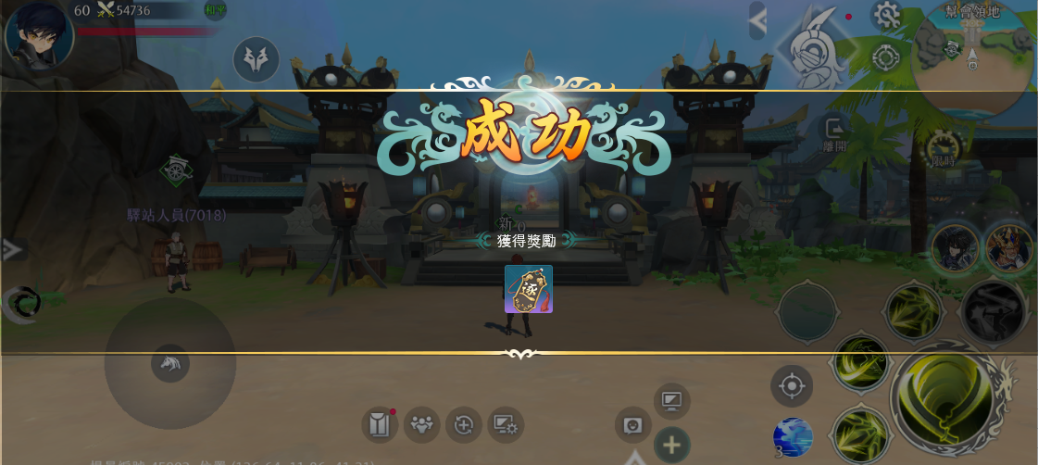

時空戰場顯示

1
2

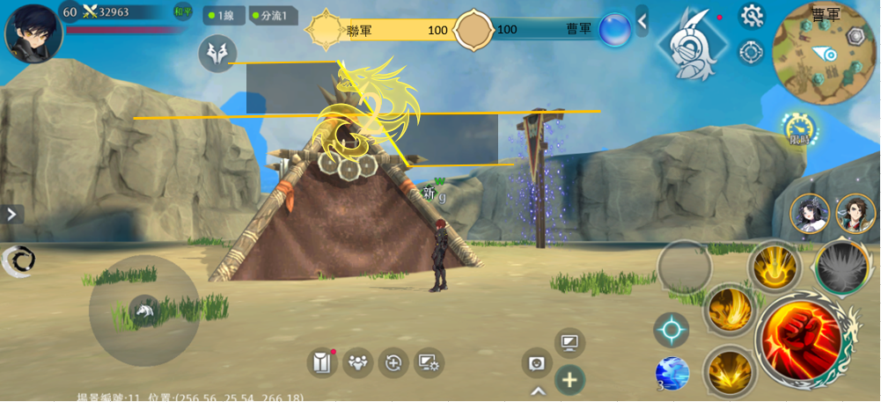
 |  |  | 1 | 積分條

 |  |  | 2 | 小地圖顯示曹軍/聯軍

 |  |  | 3 | 小地圖顯示旗幟區，軍營，礦井

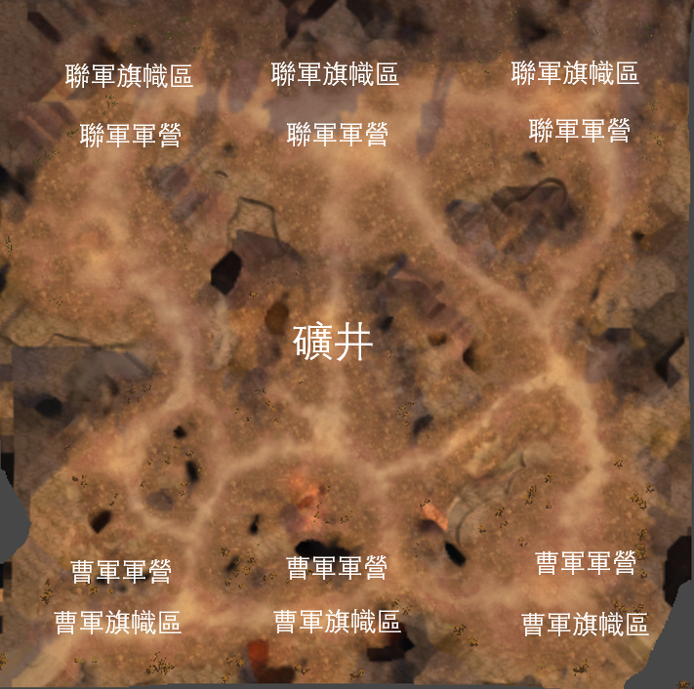
4

5
 |  | 中地圖顯示：
 | 4 | 聯軍/曹軍旗幟區
 | 5 | 聯軍/曹軍軍營
 | 6 | 礦井

6

